İçindekiler
T.C. ENERJİ VE TABİİ KAYNAKLAR BAKANLIĞI
ENERJİ İŞLERİ GENEL MÜDÜRLÜĞÜ
ENERJİ İSTATİSTİKLERİ DAİRESİ BAŞKANLIĞI
5
Hazırlayanlar: Metin YILMAZ İrtibat: 0312 212 64 20 /7586 E-mail: metin.yilmaz@enerji.gov.tr
Latife DEMİRTAŞ İrtibat: 0312 212 64 20 /7584 E-mail: lcan@enerji.gov.tr
Enerji İstatistikleri Daire Başkanlığı yayınıdır.

 | ENERJİ İSTATİSTİK BÜLTENİ
 | SAYI: 277 / 2018 - 11.HAFTA

 | İÇİNDEKİLER

 | Özet
 | Tep Özeti
 | Akaryakıt

Haftalık veriler, günlük geçici verilerden oluşmaktadır.
Aylık ve yıllık hesaplamalar için günlük verilerin toplanması ile oluşturulan yılık veriler ile kurumlar tarafından yayınlanan yılık veriler arasında büyük farklar oluşturabilmektedir.

Özet
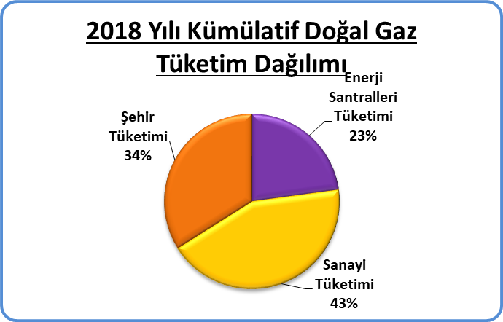
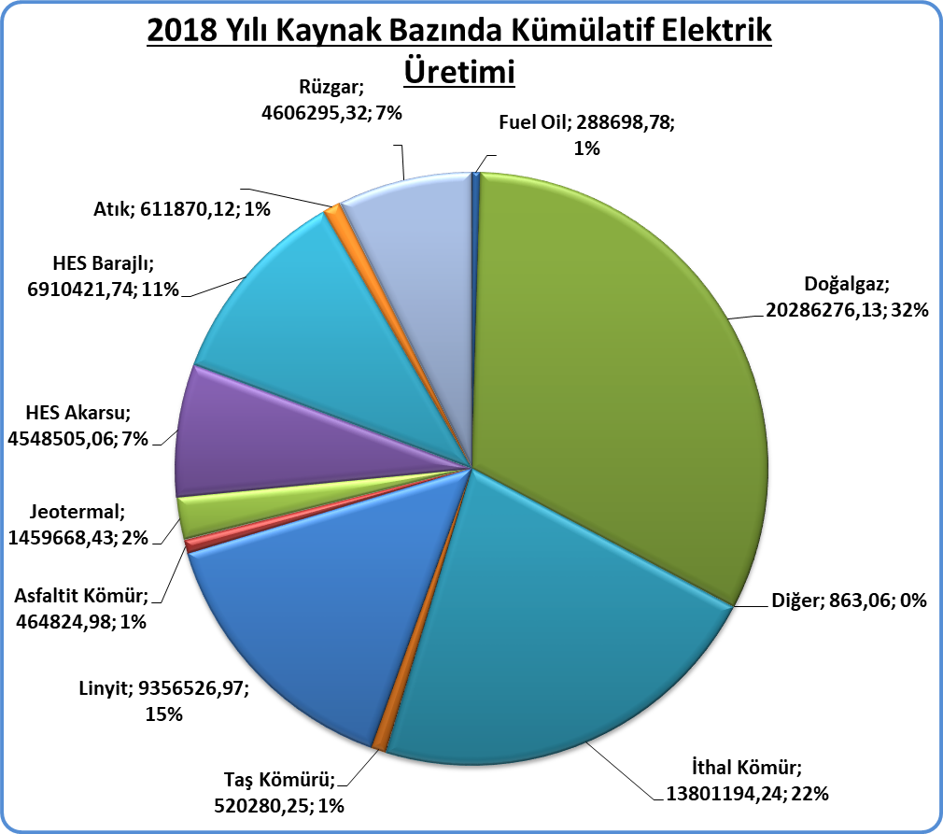
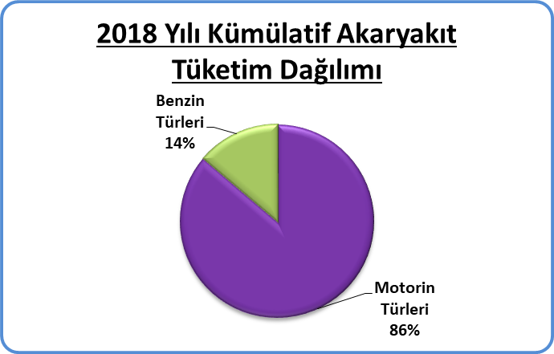
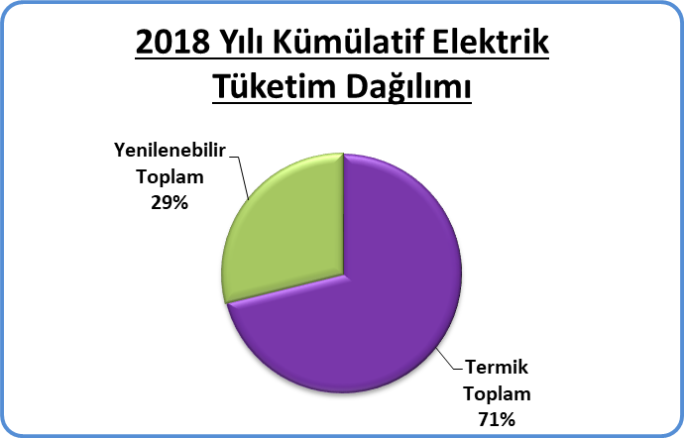
Piyasa Özet / Orijinal Birimler
Kaynak: Elektrik, Doğalgaz Kömür Raporları |  | Ana Sayfa

 |  |  | 2018-03-11 | 2018-03-12 | 2018-03-13 | 2018-03-14 | 2018-03-15 | 2018-03-16 | 2018-03-17 | 2018-03-18 | Ortalama
Elektrik | MWh |  |  | 752,717 | 784,844 | 789,731 | 801,722 | 795,716 | 740,570 | 662,541 | 761,120
Doğalgaz (Toplam) | 1000* Stdm3 |  |  | 148,948 | 152,808 | 155,803 | 166,108 | 152,803 | 120,690 | 115,186 | 144,621
Doğalgaz (Elektrik) | 1000* Stdm3 |  |  | 33,973 | 31,744 | 38,262 | 38,061 | 29,154 | 17,325 | 16,916 | 29,348
Linyit | ton |  |  | 47,254 | 44,170 | 44,250 | 39,474 | 42,680 | 41,556 | 36,910 | 42,328
Motorin Türleri | litre |  | 39,929,824 | 59,676,739 | 56,900,501 | 56,261,147 | 56,011,102 | 57,233,377 | 51,834,740 | - | 53,978,204
Benzin Türleri | litre |  | 8,632,147 | 7,545,698 | 7,084,409 | 7,199,763 | 7,712,532 | 8,475,800 | 9,277,325 | - | 7,989,668

Tep Özeti
Piyasa Özet / kTOE
Kaynak: Elektrik, Doğal Gaz, Kömür Raporları | ktoe | Ana Sayfa

 |  | 2018-03-12 | 2018-03-13 | 2018-03-14 | 2018-03-15 | 2018-03-16 | 2018-03-17 | 2018-03-18 | Ortalama
Elektrik | ktoe | 66.1 | 68.8 | 69.0 | 70.2 | 69.8 | 65.6 | 58.7 | 66.9
Doğal Gaz (Toplam) | ktoe | 136.3 | 139.8 | 142.5 | 152.0 | 139.8 | 110.4 | 105.4 | 132.3
Linyit | ktoe | 9.5 | 8.8 | 8.8 | 7.9 | 8.5 | 8.3 | 7.4 | 8.5
Motorin Türleri | ktoe | 51.3 | 48.9 | 48.4 | 48.2 | 49.2 | 44.6 | - | 48.4
Benzin Türleri | ktoe | 5.9 | 5.5 | 5.6 | 6.0 | 6.6 | 7.3 | - | 6.2
Toplam | ktoe | 269.0 | 271.9 | 274.4 | 284.3 | 274.0 | 236.2 | 171.5 | 254.5
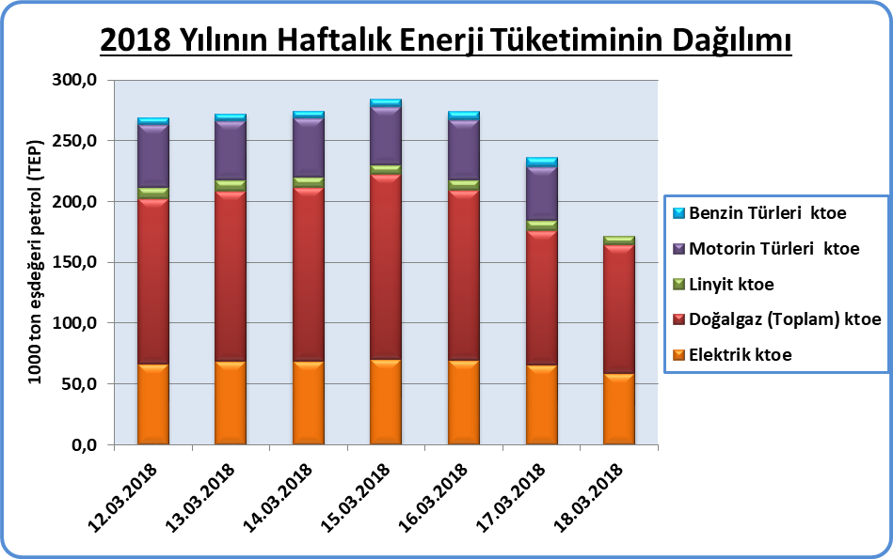
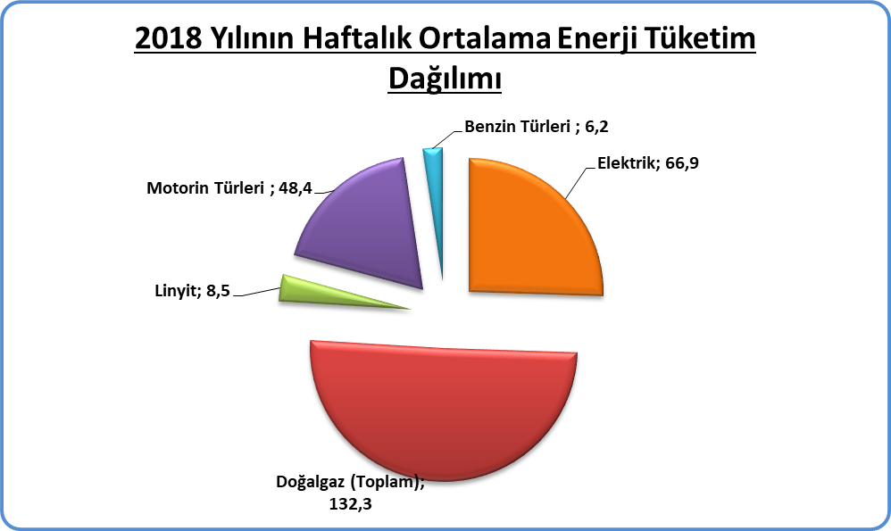

Çevrim Faktörü (Ref:IEA) | 8.59845E-05
ktoe | 1000 Ton Petrol Eşdeğeri

Motorin | 10
Benzin | 9.1
Linyit | 2,326
Doğal Gaz (1 m3=10.64 kWh) | 0.0009148753 | toe

 | Not: Doğal Gaz, Linyit, Taş Kömürü tüketimlerine Elektrik Üretimi için kullanılan kaynaklar dahildir

Akaryakıt
Raporun Adı: | İl Bazında Akaryakıt Tüketimi
Hazırlayan: | Enerji İstatistikleri Dairesi Başkanlığı
Kaynak: | EPDK | Ana Sayfa

 |  | 2018-03-12 | 2018-03-13 | 2018-03-14 | 2018-03-15 | 2018-03-16 | 2018-03-17 | 2018-03-18 | Toplam | 2018 Kümülatif | %
Motorin Türleri | litre | 59,676,739 | 56,900,501 | 56,261,147 | 56,011,102 | 57,233,377 | 51,834,740 | - | 337,917,606 | 3,605,534,237 | 86.27%
Benzin Türleri | litre | 7,545,698 | 7,084,409 | 7,199,763 | 7,712,532 | 8,475,800 | 9,277,325 | - | 47,295,526 | 573,708,816 | 13.73%

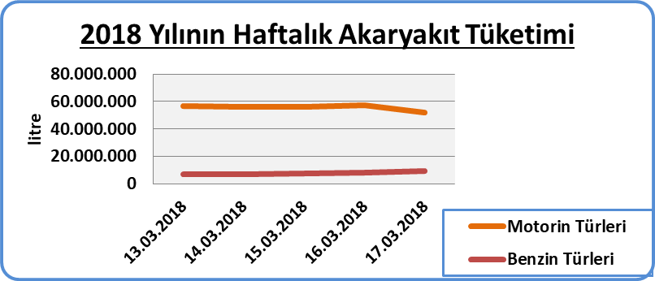

* EPDK'dan günlük olarak gelen akaryakıt verileri ham verilerdir. Söz konusu veriler herhangi bir işlemden geçmediği için gerçek veriyi yansıtmayabilir.

